Daihatsu
 |  |  |  |  |  |  |  |  | 当該自動車の製造又は輸入の事業を行う者の氏名又は名称 |  |  |  |  |  |  |  |  |  |  |  |  |  | ダイハツ工業株式会社
ガソリン乗用車（普通・小型） |  |  |  |  |  |  |  |  |  |  |  |  |  |  |  |  |  | 目標年度（平成27年度/令和２年度/令和12年度） |  |  |  |  |  | メーカー入力欄
車名 | 通称名 |  |  |  | 原動機 |  | 変速装置の 型式及び変速段数 | 車両重量 （kg） | 乗車定員 （名） | WLTCモード |  |  |  |  | 主要燃費 改善対策 | その他燃費値の異なる要因 |  |  | （参考） | 平成27年度 燃費基準 達成・向上 達成レベル | 令和２年度 燃費基準 達成・向上 達成レベル | 令和12年度 |  | 車両重量 （kg） 1車種のみ または 複数の場合最小 | 車両重量 （kg） 最大 （1車種のみの場合記入不要）
 |  |  |  |  |  |  |  |  |  | 燃費値 （km/L） | 1km走行 における CO2排出量 （g-CO2/km） | 平成27年度 燃費基準値 （km/L） | 令和２年度 燃費基準値 （km/L） | 令和1２年度 燃費基準値 （km/L） |  |  |  |  |  |  |  | 燃費基準 達成・向上 達成レベル | 多段階評価
 |  |  | 型式 | 類別区分番号 | 型式 | 総排気量 （L） |  |  |  |  |  |  |  |  |  | 主要排出 ガス対策 | 駆動 形式 | その他 | 低排出ガス 認定レベル

ダイハツ |  | トール | 5BA-M900S | 0001 | 1KR | 0.996 | CVT （E･LTC） | 1080 | 5 | 18.4 | 126 | 20.5 | 23.4 | 26.8 | I.V,EP,B,C | 3W,EGR | F |  | ☆☆☆☆ |  |  | 68 | ★1.5 | 1,080
 |  |  | 5BA-M900S | 0002,0005,0006 | 1KR | 0.996 | CVT （E･LTC） | 1090 | 5 | 18.4 | 126 | 18.7 | 21.8 | 26.8 | I.V,EP,B,C | 3W,EGR | F |  | ☆☆☆☆ |  |  | 68 | ★1.5 | 1,090
 |  |  | 4BA-M900S | 0003,0004 | 1KR | 0.996 | CVT （E･LTC） | 1110 | 5 | 16.8 | 138 | 18.7 | 21.8 | 26.7 | I.V,EP,B,C | 3W | F |  | ☆☆☆ |  |  | 62 | ★1.0 | 1,110
 |  |  | 5BA-M910S | 0001,0002 | 1KR | 0.996 | CVT （E･LTC） | 1140 | 5 | 16.8 | 138 | 18.7 | 21.8 | 26.5 | I.V,EP,B,C | 3W,EGR | A |  | ☆☆☆☆ |  |  | 63 | ★1.0 | 1,140
 |  | ロッキー | 5AA-A202S | 0001,0002,0003 | WA-E1A | 1.196 | － | 1060～1070 | 5 | 28.0 | 83 | 20.5 | 23.4 | 26.9~27.0 | H,I,V,EP,B | 3W,EGR | F |  | ☆☆☆☆ | 136 | 119 | 103~104 | ★5.0 | 1,060 | 1,070
 |  |  | 5BA-A201S | 0001,0002 | WA | 1.196 | CVT （E･LTC） | 970 | 5 | 20.7 | 112 | 20.8 | 23.7 | 27.5 | I,V,EP,B,C | 3W,EGR | F |  | ☆☆☆☆ |  |  | 75 | ★2.5 | 970
 |  |  | 5BA-A201S | 0003,0004 | WA | 1.196 | CVT （E･LTC） | 980 | 5 | 20.7 | 112 | 20.5 | 23.4 | 27.4 | I,V,EP,B,C | 3W,EGR | F |  | ☆☆☆☆ | 100 |  | 75 | ★2.5 | 980
 |  |  | 3BA-A210S | 0001,0002,0003,0004 | 1KR | 0.996 | CVT （E･LTC） | 1040～1050 | 5 | 17.4 | 133 | 20.5 | 23.4 | 27.0~27.1 | I,V,EP,B,C | 3W | A |  |  |  |  | 64 | ★1.0 | 1,040 | 1,050

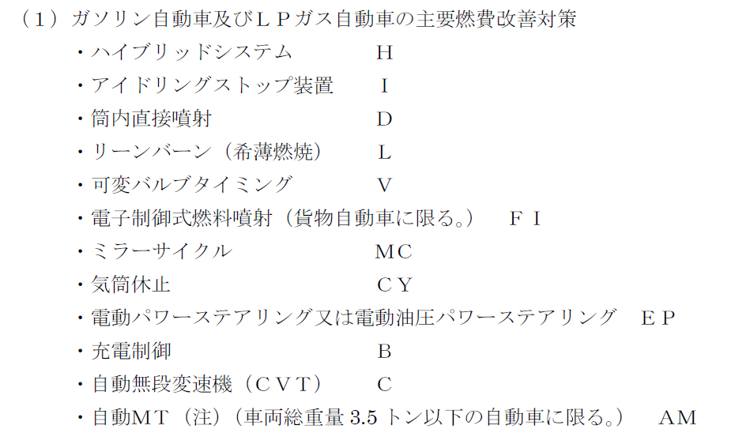
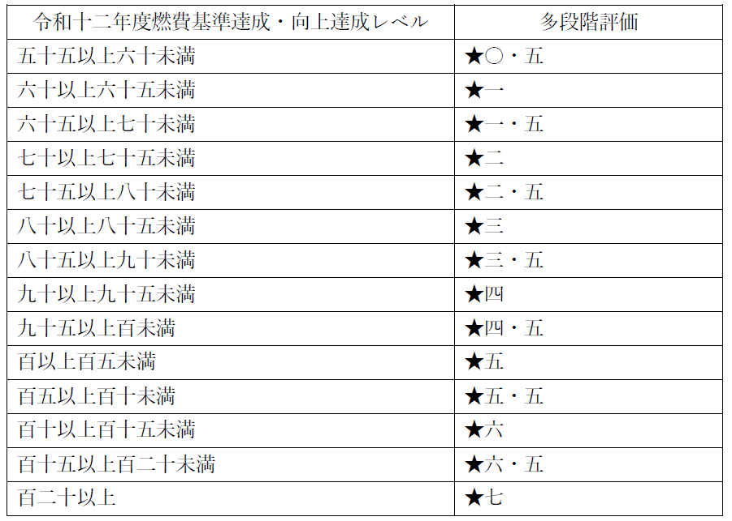
 | ＜記入要領＞
 | １．WLTC燃費値欄及びCO2排出量の文字ポイントは10ポイント、それ以外は8ポイントで記入。
 | ２．一つの通称名に複数の型式がある場合は、通称名は大枠に一つ記入。
 | ３．「CO2排出量」については既に計算式が入力されているため、入力は不要。欄を追加する場合はセルの内容をコピーする。
 | ４．OEM生産車については、通称名の前に※印及び番号を付記し、表の外にOEM製造事業者名を記載する。
 | ５．「その他」について、以下に留意し記載する。
 | ①燃費の異なる要因と関係のない事項は記入しない。
 | ②製造事業者等独自の固有名詞の使用は極力避け、一般的な用語を使用する。適当な一般用語がない場合は、欄外に固有名詞の用語説明を付す。

 | (注) ※ 印の付いている通称名については､トヨタ自動車株式会社が製造事業者である｡

